Reklamationsmeldung
REKLAMATIONS - MITTEILUNG |  |  |  |  |  | Prager Strasse 280 A-1210 Wien www.asahydraulik.com service@asahydraulik.com

 | Bei Mängel oder Defekten prüfen Sie die Betriebsanleitung. Siehe hierzu: http://www.asa-innovation.com/
 | Für eine reibungslose Bearbeitung der Reklamation ist es notwendig ALLE gelben Pflichtfelder auszufüllen. Bei fehlerhaften Daten kann es zu Verzögerungen in der Bearbeitung kommen!

 |  |  |  | vom Kunden auszufüllende Pflichtfelder
Firmenname: |  |  |  |  |  |  | Datum:

Sachbearbeiter/in: |  |  |  |  |  |  | Ihre Artikelnummer:

Telefon Nr.: |  |  |  |  |  |  | Reklamationsnummer Kunde:

Warenabholadresse: |  |  |  |  |  |  | Email:

 |  |  |  |  |  |  | Paketdaten für Abholung (L x B x H ; Gewicht):

Stück |  | Artikelbezeichnung asa |  |  |  |  | Produktions- / Serien-Nr.
 |  |  |  |  | WO-

6
Eingangslieferschein-Nr.:

Reklamationsgrund: Bitte beachten Sie, dass bei allen Fehlerarten die dazugehörigen Seiten auszufüllen sind, Registerkapitel 1.1 bis 5.1

 |  |  | (1) Undichtheit |  | (2) elektrischer Defekt |  |  | (3) Transportschaden

 |  |  | (4) Falschlieferung |  | (5) sonstige Fehler

Kundenbeschreibung der Reklamation:

Bei Manipulationen an den reklamierten Bauteilen, verfällt jegliches Recht auf einen Gewährleistungsantrag
Anmerkung:
Eine vollständige Reklamationsanalyse kann erst nach dem Erhalt der Ware durchgeführt werden. Falls nicht anders vereinbart kann asa technology jene Komponenten, die nur mittels irreparabler Zerstörung analysiert werden können, ohne explizite Zustimmung des Kunden untersuchen (z.B. Schneiden von undichten Kühlelementen). Soll die reklamierte Ware zum Kunden retouniert werden, so muss der Kunde innerhalb von 10 Werktagen nach Bekanntgabe der Reklamationsentscheidung dies anfordern. Andernfalls wird die Ware verschrottet.

Kapitel 1.2 Absperrklappen
1. Undichtigkeit

um eine genaue Analyse des/ der Schadteile durchführen zu können, müssen folgende Fragen beantwortet werden

1.2 Absperrklappen

Wo ist die Leckage (ankreuzen):
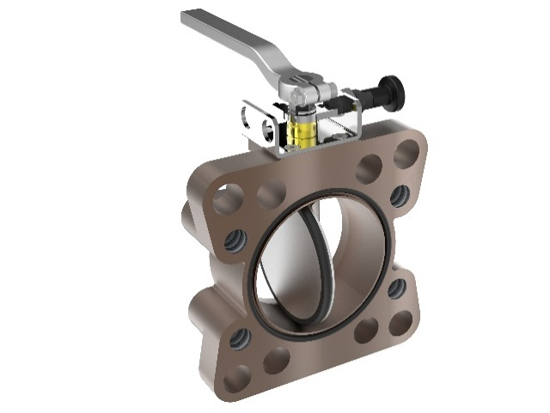
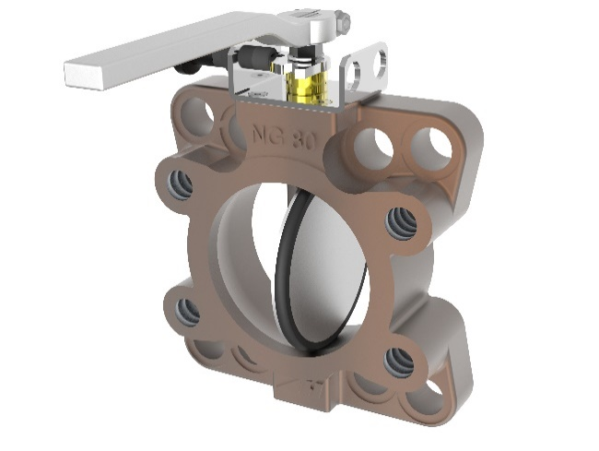

min/ max. Öltemperatur: | min [°C]: |  |  | max [°C]:

Gegenfläche eben: |  | ja | nein

Rauheit der Gegenfläche: |  |  |  | Ra (µm)

Welches Medium wurde verwendet:

Anzugsmoment laut Betriebsanleitung: |  | ja | nein

Einbausituation gemäß Betriebsanleitung: |  | ja | nein

Fotos der Leckage (reklamierter Teil): |  | Bilder

Kapitel 1.3 Kompensator
1. Undichtigkeit

um eine genaue Analyse des/ der Schadteile durchführen zu können, müssen folgende Fragen beantwortet werden

1.3 Kompensator:

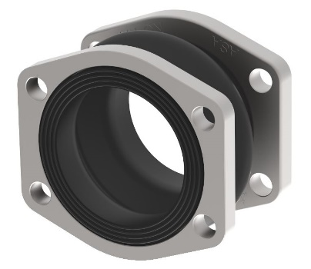
Wo ist die Leckage (ankreuzen):

min/ max. Öltemperatur: |  | min [°C]: |  |  | max [°C]:

Welches Medium wurde verwendet:

Gegenfläche eben: |  | ja | nein

Rauheit der Gegenfläche: |  |  |  | Ra (µm)

Sind Risse im Gummi ersichtlich |  |  | ja | nein

Anzugsmoment laut Betriebsanleitung: |  |  | ja | nein

Einbausituation laut Betriebsanleitung: |  |  | ja | nein

Versatz: | lateral [mm]: |  | axial [mm] :

Winkelversatz:

Fotos der Leckage (reklamierter Teil): |  |  | Bilder

